画面遷移図
ドキュメント名 |  | 基本情報設定 基本設計 | セクション
プロジェクト名 |  | サイトリニューアル | 作成者 | 佐藤 | 作成日 | 2025-08-29 |  | 更新者 | 堀部 | 更新日 | 2025-10-27

 | 画面遷移図（管理画面）

グローバルメニュー

基本設定(旧ショップマスター)

モール設定
特定商取引に関する法律

利用規約管理

支払方法 手数料設定

配送方法設定

税率設定

自動送信メール

メール設定

CSV出力項目設定

カスタムCSV出力設定
設定

カスタムCSV出力設定

カスタムCSV出力設定
削除

追加システム設定

店舗設定
店舗一覧
店舗登録
 |  |  |  |  |  |  | ＊標準機能

基本設定(旧ショップマスター)
ドキュメント名 |  |  |  |  | 基本情報設定 基本設計 |  |  |  | セクション
プロジェクト名 |  |  |  |  | サイトリニューアル |  |  |  | 作成者 |  | 佐藤 |  | 作成日 | 2025-09-29 | 更新者 | 更新日

機能No |  |  | M10-01 |  | 機能名 |  | 基本設定(旧ショップマスター) |  |  |  |  |  | 概要 | 店舗情報を編集

 | レイアウト図

(1-1)

(1-2)

(1-3)
(1-4)

(1-5)

(1-6)

(1-7)

(1-8)

(1-9)

(1-10)

(1-11)

(1-12)

(1-13)

(1-14)

(1-15)

(2-1)

(2-2)

(2-3)

(2-4)

(3-1)

(3-2)

(3-3)

(3-4)

(4-1)

(5-1)

(5-2)

(6-1)

 | カスタマイズ説明
 | ・カスタマイズ要件
 |  | なし
 | ・カスタマイズ要件に記載の内容以外は現行踏襲とする。

 | 処理概要
 | 名称の変更
 |  | ・現行の旧ショップマスターから名称を変更

 | 処理概要
 |  | ・フォームに入力された値で店舗情報を登録する

 | 識別ID |  |  | ラベル |  | 書式・制限 |  | 必須 |  | 最大値 |  | 初期値 |  | 画面部品の説明
 | 店舗情報
 | 1-1 |  |  | 会社名 |  | 全角・半角 |  | - |  | - |  | - |  | -
 | 1-2 |  |  | 会社名(フリガナ) |  | 全角・半角 |  | - |  | - |  | - |  | -
 | 1-3 |  |  | 店名 |  | 全角・半角 |  | ○ |  | - |  | - |  | -
 | 1-4 |  |  | 店名(フリガナ) |  | 全角・半角 |  | - |  | - |  | - |  | -
 | 1-5 |  |  | 店名(英語表記) |  | 全角・半角 |  | - |  | - |  | - |  | -
 | 1-6 |  |  | 住所 |  | 全角・半角 |  | - |  | - |  | - |  | -
 | 1-7 |  |  | 電話番号 |  | 全角・半角 |  | - |  | - |  | - |  | -
 | 1-8 |  |  | FAX番号 |  | 全角・半角 |  | - |  | - |  | - |  | -
 | 1-9 |  |  | 店舗営業時間 |  | 全角・半角 |  | - |  | - |  | - |  | -
 | 1-10 |  |  | 送信元メールアドレス |  | 全角・半角 |  | ○ |  | - |  | - |  | -
 | 1-11 |  |  | 返信先メールアドレス |  | 全角・半角 |  | ○ |  | - |  | - |  | -
 | 1-12 |  |  | 送信エラー通知メールアドレス |  | 全角・半角 |  | ○ |  | - |  | - |  | -
 | 1-13 |  |  | 問い合わせ専用メールアドレス |  | 全角・半角 |  | ○ |  | - |  | - |  | -
 | 1-14 |  |  | 取扱商品 |  | 全角・半角 |  | - |  | - |  | - |  | -
 | 1-15 |  |  | メッセージ |  | 全角・半角 |  | - |  | - |  | - |  | -
 | 送料設定
 | 2-1 |  |  | 送料無料条件(金額) |  | 全角・半角 |  | - |  | - |  | - |  | -
 | 2-2 |  |  | 送料無料条件(数量) |  | 全角・半角 |  | - |  | - |  | - |  | -
 | 2-3 |  |  | 商品ごとの送料設定を有効にする |  | 単一選択(ラジオボタン) |  | - |  | - |  | 無効 |  | 選択肢:無効 有効
 | 2-4 |  |  | 複数配送を有効にする |  | 単一選択(ラジオボタン) |  | - |  | - |  | 無効 |  | 選択肢:無効 有効
 | 会員設定
 | 3-1 |  |  | 仮会員を有効にする |  | 単一選択(ラジオボタン) |  | - |  | - |  | 無効 |  | 選択肢:無効 有効
 | 3-2 |  |  | マイページに注文状況を表示する |  | 単一選択(ラジオボタン) |  | - |  | - |  | 無効 |  | 選択肢:無効 有効
 | 3-3 |  |  | お気に入り商品機能を利用する |  | 単一選択(ラジオボタン) |  | - |  | - |  | 無効 |  | 選択肢:無効 有効
 | 3-4 |  |  | 自動ログイン機能を有効にする |  | 単一選択(ラジオボタン) |  | - |  | - |  | 無効 |  | 選択肢:無効 有効
 | 商品設定
 | 4-1 |  |  | 在庫切れ商品を非表示にする |  | 単一選択(ラジオボタン) |  | - |  | - |  | 無効 |  | 選択肢:無効 有効
 | 地図設定
 | 5-1 |  |  | 経度 |  | 全角・半角 |  | - |  | - |  | - |  | -
 | 5-2 |  |  | 緯度 |  | 全角・半角 |  | - |  | - |  | - |  | -
 | ボタン、リンク
 | 6-1 |  |  | 設定 |  | ボタン |  | - |  | - |  | - |  | 入力されたフォームの値で登録

特定商取引に関する法律
ドキュメント名 |  |  |  |  | 基本情報設定 基本設計 |  |  |  | セクション
プロジェクト名 |  |  |  |  | サイトリニューアル |  |  |  | 作成者 |  | 佐藤 |  | 作成日 | 2025-09-29 | 更新者 | 更新日

機能No |  |  | M10-02 |  | 機能名 |  | 特定商取引に関する法律 |  |  |  |  |  | 概要 | 特定商取引法の編集

 | レイアウト図
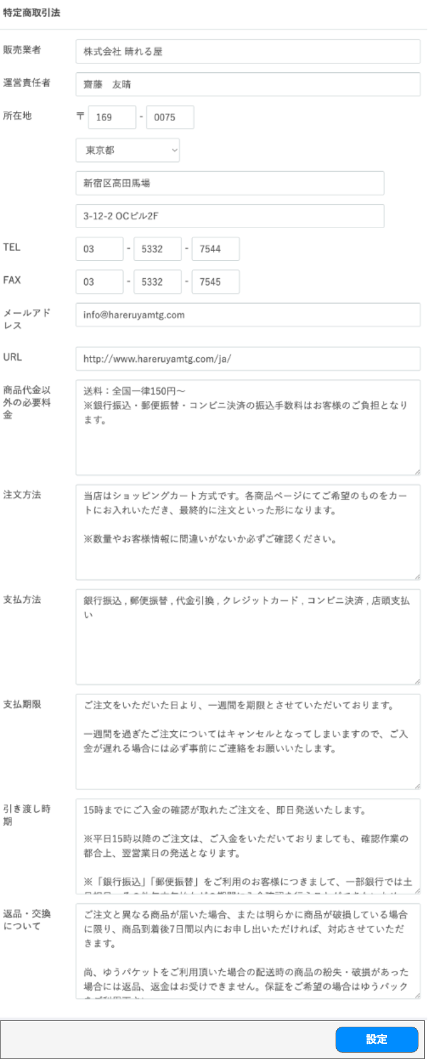

(1-1)

(1-2)

(1-3)

使用されていないのでエンタープライズ版をそのまま踏襲とする

(1-4)

(1-5)

(1-6)

(1-7)

(1-8)

(1-9)

(1-10)

(1-11)

(1-12)

(1-13)

(2-1)

 | カスタマイズ説明
 | ・カスタマイズ要件
 |  | なし
 | ・カスタマイズ要件に記載の内容以外は現行踏襲とする。

 | 処理概要

 |  | ・フォームに入力された値で特定商取引法を登録する

 | 識別ID |  |  | ラベル |  | 書式・制限 |  | 必須 |  | 最大値 |  | 初期値 |  | 画面部品の説明
 | 1-1 |  |  | 販売業者 |  | 全角・半角 |  | - |  | - |  | - |  | -
 | 1-2 |  |  | 運営責任者 |  | 全角・半角 |  | - |  | - |  | - |  | -
 | 1-3 |  |  | 所在地 |  | 全角・半角 |  | - |  | - |  | - |  | -
 | 1-4 |  |  | TEL |  | 全角・半角 |  | - |  | - |  | - |  | -
 | 1-5 |  |  | FAX |  | 全角・半角 |  | - |  | - |  | - |  | -
 | 1-6 |  |  | メールアドレス |  | 全角・半角 |  | - |  | - |  | - |  | -
 | 1-7 |  |  | URL |  | 全角・半角 |  | - |  | - |  | - |  | -
 | 1-8 |  |  | FAX番号 |  | 全角・半角 |  | - |  | - |  | - |  | -
 | 1-9 |  |  | 店舗営業時間 |  | 全角・半角 |  | - |  | - |  | - |  | -
 | 1-10 |  |  | 送信元メールアドレス |  | 全角・半角 |  | - |  | - |  | - |  | -
 | 1-11 |  |  | 返信先メールアドレス |  | 全角・半角 |  | - |  | - |  | - |  | -
 | 1-12 |  |  | 送信エラー通知メールアドレス |  | 全角・半角 |  | - |  | - |  | - |  | -
 | 1-13 |  |  | 問い合わせ専用メールアドレス |  | 全角・半角 |  | - |  | - |  | - |  | -
 | ボタン、リンク
 | 2-1 |  |  | 設定 |  | ボタン |  | - |  | - |  | - |  | 入力されたフォームの値で登録

利用規約管理
ドキュメント名 |  |  |  |  | 基本情報設定 基本設計 |  |  |  | セクション
プロジェクト名 |  |  |  |  | サイトリニューアル |  |  |  | 作成者 |  | 佐藤 |  | 作成日 | 2025-09-29 | 更新者 | 堀部 | 更新日 | 2025-10-27

機能No |  |  | M10-03 |  | 機能名 |  | 利用規約管理 |  |  |  |  |  | 概要 | 利用規約の編集

 | レイアウト図
(1)
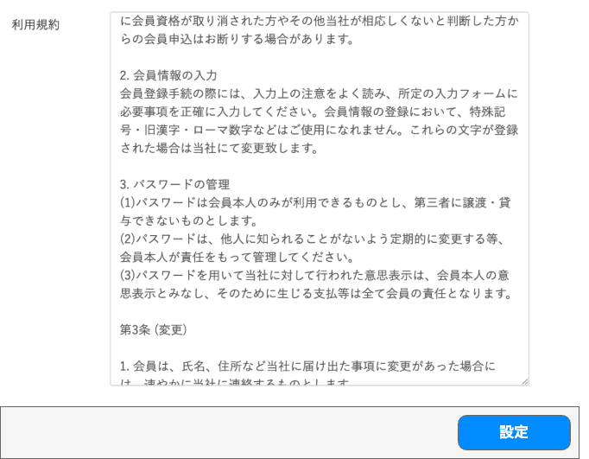

(2)

 | カスタマイズ説明
 | ・カスタマイズ要件
 |  | なし
 | ・カスタマイズ要件に記載の内容以外は現行踏襲とする。

 | 処理概要

 |  | ・利用規約を登録する

 | 識別ID |  |  | ラベル |  | 書式・制限 |  | 必須 |  | 最大値 |  | 初期値 |  | 画面部品の説明
 | 1 |  |  | 利用規約 |  | 全角・半角 |  | - |  | - |  | - |  | -
 | 2 |  |  | 設定 |  | ボタン |  | - |  | - |  | - |  | 入力されたフォームの値で登録

支払い方法 手数料設定
ドキュメント名 |  |  |  |  | 基本情報設定 基本設計 |  |  |  | セクション
プロジェクト名 |  |  |  |  | サイトリニューアル |  |  |  | 作成者 |  | 佐藤 |  | 作成日 | 2025-09-29 | 更新者 | 更新日

機能No |  |  | M10-04 |  | 機能名 |  | 支払い方法 手数料設定 |  |  |  |  |  | 概要 | 支払方法、手数料の設定

(1-1)
 | レイアウト図
 |  | 一覧表示

(1-2)
(1-3)
(1-4)
(1-5)
(1-6)

 |  | 編集画面
(2-1)
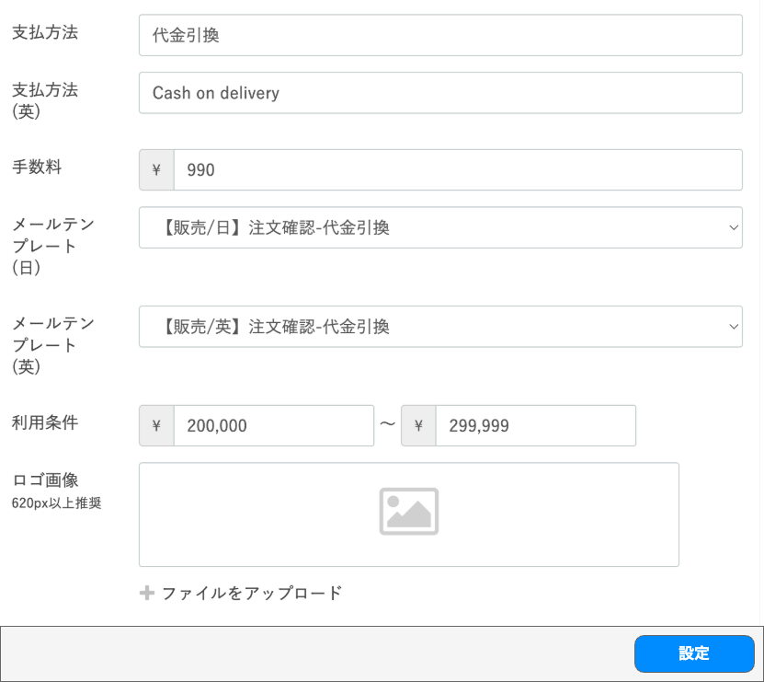

(2-2)

(2-3)

(2-4)

(2-5)

(2-6)

(2-7)

(2-8)

 | カスタマイズ説明
 | ・カスタマイズ要件
 |  | なし
 | ・カスタマイズ要件に記載の内容以外は現行踏襲とする。

 | 処理概要

 |  | ・支払方法、手数料設定を登録する

 | 識別ID |  |  | ラベル |  | 書式・制限 |  | 必須 |  | 最大値 |  | 初期値 |  | 画面部品の説明
 | 一覧表示
 | 1-1 |  |  | 新規登録 |  | ボタン |  | - |  | - |  | - |  | 押下時、編集画面へ遷移
 | 1-2 |  |  | ID |  | - |  | - |  | - |  | - |  | -
 | 1-3 |  |  | 支払方法 |  | リンク |  | - |  | - |  | - |  | 押下時、編集画面へ遷移
 | 1-4 |  |  | 手数料 |  | - |  | - |  | - |  | - |  | -
 | 1-5 |  |  | 利用条件 |  | - |  | - |  | - |  | - |  | -
 | 1-6 |  |  | 操作リンク |  | リンク |  | - |  | - |  | - |  | 押下時、各種操作をおこなう
 | 編集画面
 | 2-1 |  |  | 支払方法 |  | 全角・半角 |  | 〇 |  | - |  | - |  | - |  |  | 2025/12/11 田所
 | 2-2 |  |  | 支払方法(英) |  | 全角・半角 |  | 〇 |  | - |  | - |  | - |  |  | 2025/12/11 田所
 | 2-3 |  |  | 手数料 |  | 数値（整数） |  | 〇 |  | - |  | - |  | - |  |  | 2025/12/11 田所
 | 2-4 |  |  | メールテンプレート(日) |  | 単一選択(セレクトボックス) |  | 〇 |  | - |  | - |  | 選択肢:メール管理で作成されているテンプレート一覧 |  |  | 2025/12/11 田所
 | 2-5 |  |  | メールテンプレート(英) |  | 単一選択(セレクトボックス) |  | 〇 |  | - |  | - |  | 選択肢:メール管理で作成されているテンプレート一覧 |  |  | 2025/12/11 田所
 | 2-6 |  |  | 利用条件 |  | 数値（整数） |  | - |  | - |  | - |  | - |  |  | 2025/12/11 田所
 | 2-7 |  |  | ロゴ画像 |  | 画像 リンク |  | - |  | - |  | - |  | ファイルアップロードを押下時、画像を選択しアップロード
 | 2-8 |  |  | 登録 |  | ボタン |  | - |  | - |  | - |  | 入力されたフォームの値で登録

配送方法設定
ドキュメント名 |  |  |  |  | 基本情報設定 基本設計 |  |  |  | セクション
プロジェクト名 |  |  |  |  | サイトリニューアル |  |  |  | 作成者 |  | 佐藤 |  | 作成日 | 2025-09-29 | 更新者 | 堀部 | 更新日 | 2025-10-27

機能No |  |  | M10-05 M10-06 |  | 機能名 |  | 配送方法設定 |  |  |  |  |  | 概要 | 送料条件の一覧と編集

(1-3)
(1-4)
(1-2)
(1-1)
 | レイアウト図
 |  | 一覧表示

 |  | 編集画面

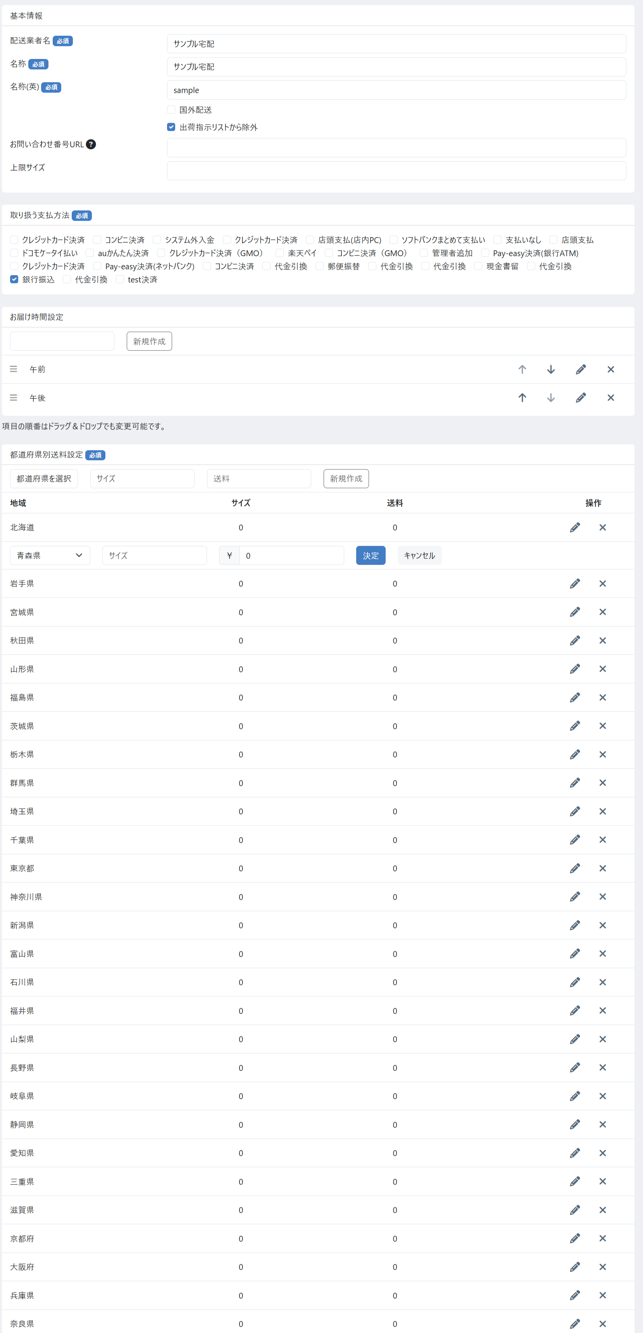
(2-1)

(2-2)

(2-3)
(2-4)
(2-5)
(2-6)

(2-7)

(3-1)

(4-1)
(5-1)
(5-2)
(5-3)
(5-4)

(6-1)

 | カスタマイズ説明
 | ・カスタマイズ要件
 |  | 送料の設定は、標準通り登録編集できるようにする

 | ・カスタマイズ要件に記載の内容以外は現行踏襲とする。

 | 処理概要

 |  | ・支払方法、手数料設定を登録する

 |  | ・識別ID:5-1 全国一律送料に値を入力し、識別ID:5-2各都道府県に適用ボタンを押すと、
 |  | 識別ID:5-3 各都道府県毎の送料に識別ID:5-1 全国一律送料を反映する

 | 識別ID |  |  | ラベル |  | 書式・制限 |  | 必須 |  | 最大値 |  | 初期値 |  | 画面部品の説明
 | 一覧表示
 | 1-1 |  |  | 新規登録 |  | ボタン |  | - |  | - |  | - |  | 押下時、編集画面へ遷移
 | 1-2 |  |  | ID |  | - |  | - |  | - |  | - |  | -
 | 1-3 |  |  | 配送業者名 |  | リンク |  | - |  | - |  | - |  | 押下時、編集画面へ遷移
 | 1-4 |  |  | 操作リンク |  | リンク |  | - |  | - |  | - |  | 押下時、各種操作をおこなう
 | 編集画面
 | 2-1 |  |  | 配送業者名 |  | 全角・半角 |  | - |  | - |  | - |  | -
 | 2-2 |  |  | 名称 |  | 全角・半角 |  | - |  | - |  | - |  | -
 | 2-3 |  |  | 英語名称 |  | 全角・半角 |  | - |  | - |  | - |  | -
 | 2-4 |  |  | 国外配送 |  | 単一選択(チェックボックス) |  | - |  | - |  | - |  | -
 | 2-5 |  |  | 出荷指示リストから除外 |  | 単一選択(チェックボックス) |  | - |  | - |  | - |  | -
 | 2-6 |  |  | 伝票No.URL |  | 全角・半角 |  | - |  | - |  | - |  | -
 | 2-7 |  |  | 上限サイズ |  | 全角・半角 |  | - |  | - |  | - |  | -
 | 支払方法設定
 | 3-1 |  |  | 支払方法設定 |  | 単一選択(チェックボックス) |  | - |  | - |  | - |  | -
 | お届け時間設定
 | 4-1 |  |  | お届け時間設定 |  | 全角・半角 |  | - |  | - |  | - |  | -
 | 都道府県別送料設定
 | 5-1 |  |  | 地域 |  | 単一選択(セレクトボックス) |  | 〇 |  | - |  | -
 | 5-2 |  |  | サイズ |  | 半角数字 |  | - |  | - |  | -
 | 5-3 |  |  | 送料 |  | 半角数字 |  | 〇 |  | - |  | -
 | 5-4 |  |  | 新規登録 |  | ボタン |  |  |  | - |  | - |  | 識別ID:5-4 都道府県別送料設定を新規追加するボタン
 | ボタン リンク
 | 6-1 |  |  | 設定 |  | ボタン |  | - |  | - |  | - |  | 入力されたフォームの値で登録

税率設定
ドキュメント名 |  |  |  |  | 基本情報設定 基本設計 |  |  |  | セクション
プロジェクト名 |  |  |  |  | サイトリニューアル |  |  |  | 作成者 |  | 佐藤 |  | 作成日 | 2025-09-29 | 更新者 | 更新日

機能No |  |  | M10-07 |  | 機能名 |  | 税率設定 |  |  |  |  |  | 概要 | 税率一覧を表示し編集

 | レイアウト図
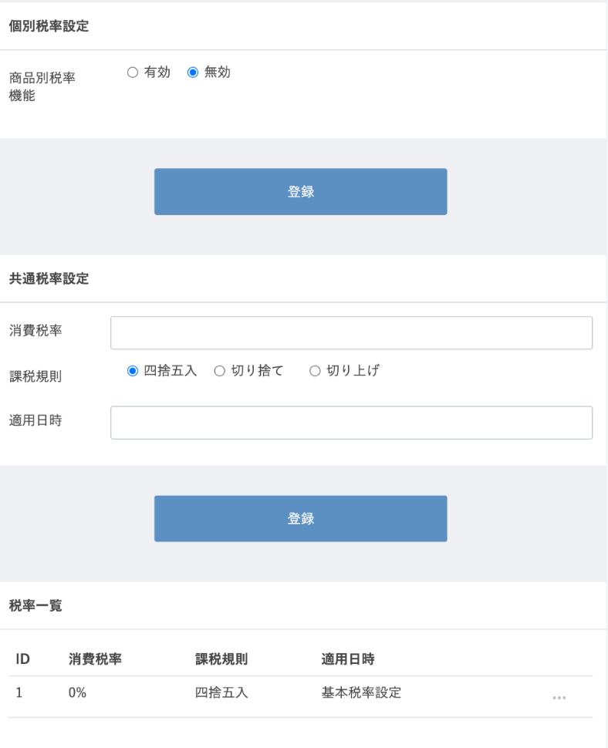

(1-1)

(1-2)

(2-1)

(2-2)

(2-3)

(2-4)

(3-1)

 | カスタマイズ説明
 | ・カスタマイズ要件
 |  | なし
 | ・カスタマイズ要件に記載の内容以外は現行踏襲とする。

 | 処理概要

 |  | ・個別税率設定、共通税率設定を登録する
 |  | ・登録した税率を一覧表示する

 | 識別ID |  |  | ラベル |  | 書式・制限 |  | 必須 |  | 最大値 |  | 初期値 |  | 画面部品の説明
 | 個別税率設定
 | 1-1 |  |  | 商品別税率機能 |  | 単一選択(ラジオボタン) |  | - |  | - |  | 無効 |  | 選択肢:有効 無効
 | 1-2 |  |  | 登録 |  | ボタン |  | - |  | - |  | - |  | 選択された商品別税率機能を登録
 | 共通税率設定
 | 2-1 |  |  | 消費税率 |  | 全角・半角 |  | - |  | - |  | - |  | -
 | 2-2 |  |  | 課税規則 |  | 単一選択(ラジオボタン) |  | - |  | - |  | - |  | 選択肢:四捨五入 切り捨て 切り上げ
 | 2-3 |  |  | 適用日時 |  | 全角・半角 |  | - |  | - |  | - |  | -
 | 2-4 |  |  | 登録 |  | ボタン |  | - |  | - |  | - |  | 入力されたフォームの値で共通税率設定を登録
 | 税率一覧
 | 3-1 |  |  | 税率一覧 |  | テキスト |  | - |  | - |  | - |  | 設定された税率を一覧表示

自動送信メール
ドキュメント名 |  |  |  |  | 基本情報設定 基本設計 |  |  |  | セクション
プロジェクト名 |  |  |  |  | サイトリニューアル |  |  |  | 作成者 |  | 佐藤 |  | 作成日 | 2025-09-29 | 更新者 | 更新日

機能No |  |  | M10-08 |  | 機能名 |  | 自動送信メール |  |  |  |  |  | 概要 | 自動送信メールテンプレートを編集

 | レイアウト図
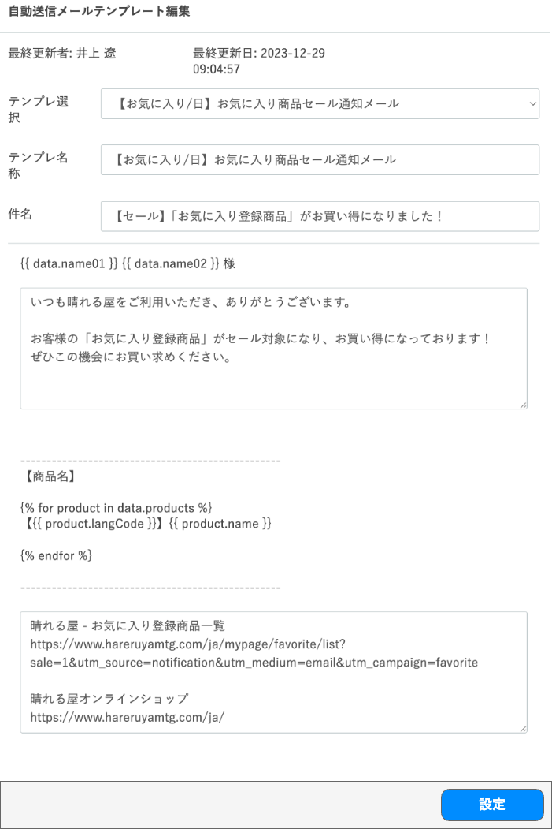

(1-1)
(1-2)

(1-3)

(1-4)

(1-5)

(1-6)

(1-7)

(1-8)

 | カスタマイズ説明
 | ・カスタマイズ要件
 |  | なし
 | ・カスタマイズ要件に記載の内容以外は現行踏襲とする。

 | 処理概要
 | 表示項目について
 |  | ・初期表示は識別ID:1-3「テンプレ選択」、識別ID:1-4「テンプレ名称」、識別ID:1-5「件名」のみ表示する
 |  | ・識別ID:1-3「テンプレ選択」を選択すると、識別ID:1-1「最終更新者」、識別ID:1-2「最終更新日」、識別ID:1-6「本文上部」、識別ID:1-7「本文下部」が表示される

 | 登録処理について
 |  | ・識別ID:1-3「テンプレ選択」で選択された自動送信メールテンプレートを入力フォームの値で登録する

 | 識別ID |  |  | ラベル |  | 書式・制限 |  | 必須 |  | 最大値 |  | 初期値 |  | 画面部品の説明
 | 1-1 |  |  | 最終更新者 |  | - |  | - |  | - |  | - |  | -
 | 1-2 |  |  | 最終更新日 |  | - |  | - |  | - |  | - |  | -
 | 1-3 |  |  | テンプレ選択 |  | 単一選択(セレクトボックス) |  | - |  | - |  | - |  | 選択肢:登録されているメールテンプレート全種
 | 1-4 |  |  | テンプレ名称 |  | 全角・半角 |  | - |  | 255文字 |  | - |  | -
 | 1-5 |  |  | 件名 |  | 全角・半角 |  | - |  | 255文字 |  | - |  | -
 | 1-6 |  |  | 本文上部 |  | 全角・半角 |  | - |  | 32768文字 |  | - |  | -
 | 1-7 |  |  | 本文下部 |  | 全角・半角 |  | - |  | 32768文字 |  | - |  | -
 | 1-8 |  |  | 設定 |  | ボタン |  | - |  | - |  | - |  | 入力されたフォームの値で編集

メール設定
ドキュメント名 |  |  |  |  | 基本情報設定 基本設計 |  |  |  | セクション
プロジェクト名 |  |  |  |  | サイトリニューアル |  |  |  | 作成者 |  | 佐藤 |  | 作成日 | 2025-09-29 | 更新者 | 更新日

機能No |  |  | M10-09 |  | 機能名 |  | メール設定 |  |  |  |  |  | 概要 | メールテンプレートを編集

 | レイアウト図

(1-1)

(1-2)

(1-3)


(1-4)

 | カスタマイズ説明
 | ・カスタマイズ要件
 |  | なし
 | ・カスタマイズ要件に記載の内容以外は現行踏襲とする。

 | 処理概要

 |  | ・識別ID:1-1「テンプレート」で選択されたメールテンプレートを設定する

 | 識別ID |  |  | ラベル |  | 書式・制限 |  | 必須 |  | 最大値 |  | 初期値 |  | 画面部品の説明
 | 入力項目
 | 1-1 |  |  | テンプレート |  | 単一選択(セレクトボックス) |  | - |  | - |  | - |  | 選択肢:登録されているメールテンプレート全種
 | 1-2 |  |  | 件名 |  | 全角・半角 |  | - |  | 255文字 |  | - |  | -
 | 1-3 |  |  | 本文 |  | 全角・半角 |  | - |  | 65536文字 |  | - |  | -
 | 1-4 |  |  | 登録 |  | ボタン |  | - |  | - |  | - |  | 入力されたフォームの値で編集

CSV出力項目設定
ドキュメント名 |  |  |  |  | 基本情報設定 基本設計 |  |  |  | セクション
プロジェクト名 |  |  |  |  | サイトリニューアル |  |  |  | 作成者 |  | 佐藤 |  | 作成日 | 2025-09-29 | 更新者 | 更新日

機能No |  |  | M10-10 |  | 機能名 |  | CSV出力項目設定 |  |  |  |  |  | 概要 | CSVの出力項目を設定

 | レイアウト図
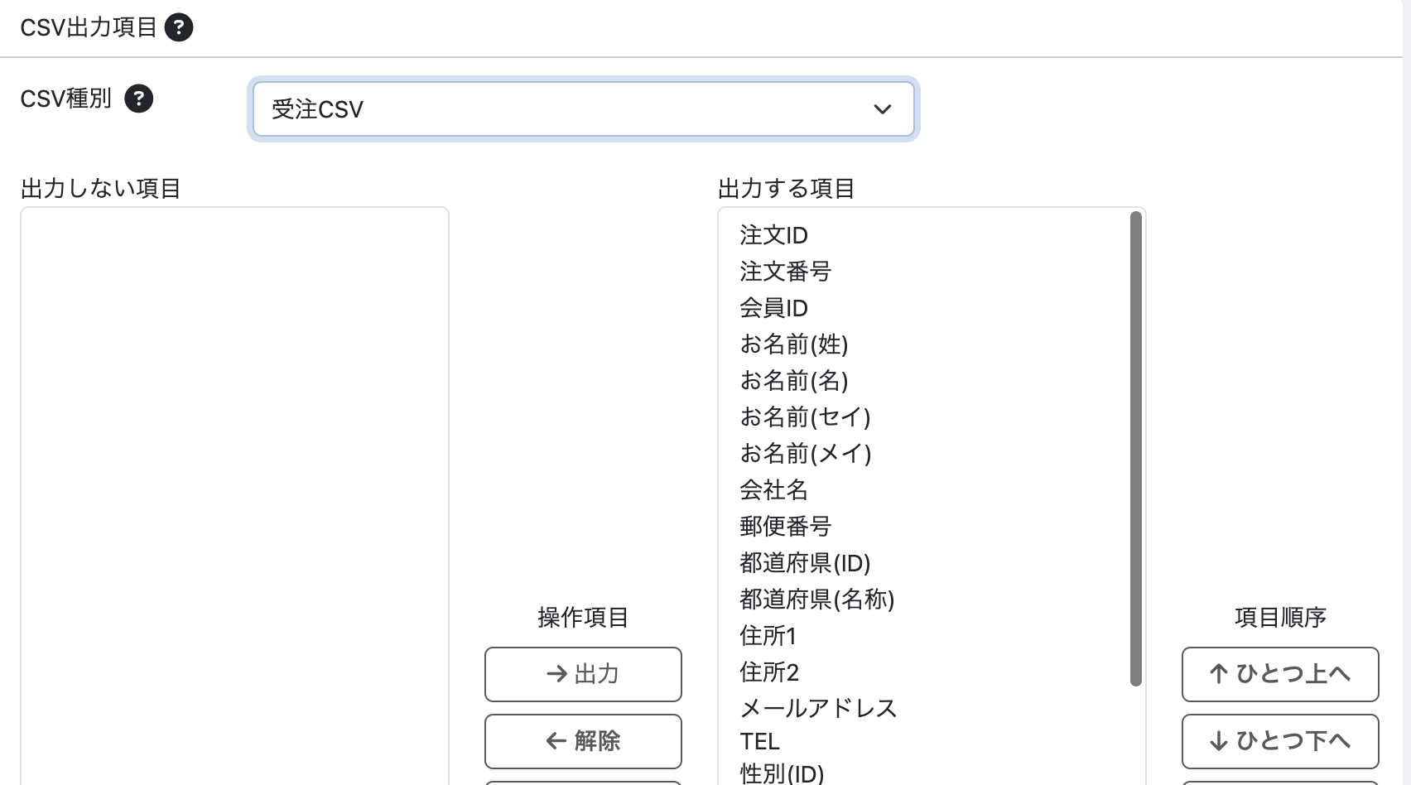
(1-1)
(1-2)
(1-3)

(1-4)
(1-5)

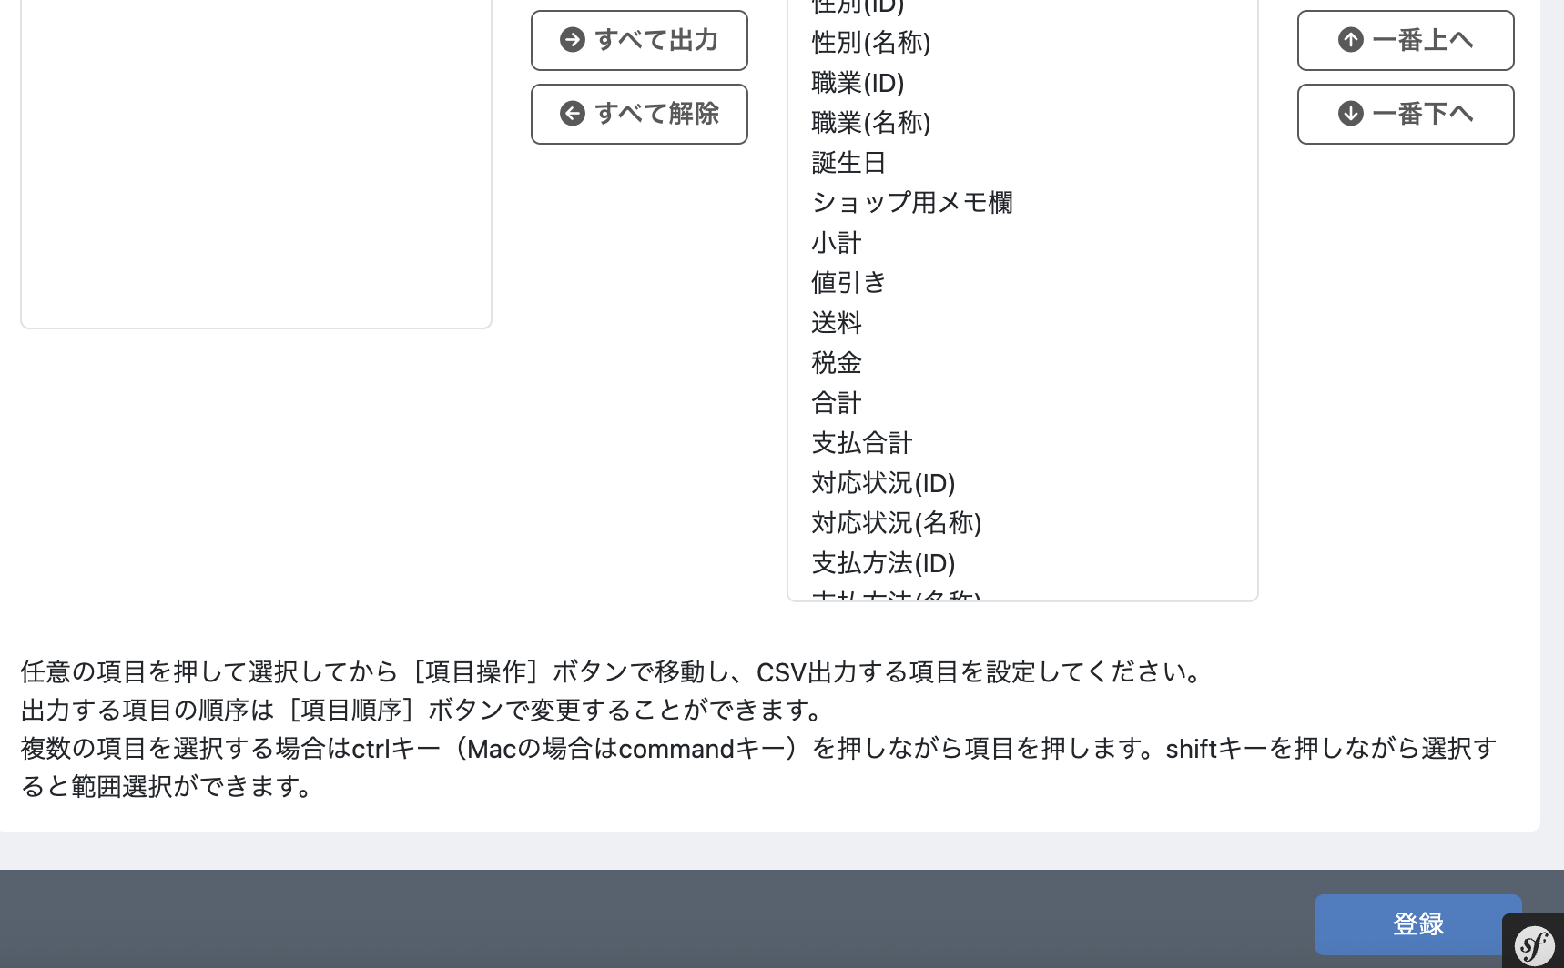

(2-1)

 | カスタマイズ説明
 | ・カスタマイズ要件
 |  | なし
 | ・カスタマイズ要件に記載の内容以外は現行踏襲とする。

 | 処理概要

 |  | ・識別ID:1-1「CSV選択」で選択されたCSVの出力項目を設定する

 | 識別ID |  |  | ラベル |  | 書式・制限 |  | 必須 |  | 最大値 |  | 初期値 |  | 画面部品の説明
 | 入力項目
 | 1-1 |  |  | CSV種別 |  | 単一選択(セレクトボックス) |  | - |  | - |  | 受注CSV |  | 選択肢:登録されているCSV全種
 | 1-2 |  |  | 出力しない項目 |  | 複数選択 |  | - |  | - |  | - |  | -
 | 1-3 |  |  | 出力する項目 |  | 複数選択 |  | - |  | - |  | - |  | -
 | 1-4 |  |  | 操作項目 |  | ボタン |  | - |  | - |  | - |  | -
 | 1-5 |  |  | 項目順序 |  | ボタン |  | - |  | - |  | - |  | -
 | ボタン、リンク
 | 2-1 |  |  | 設定 |  | ボタン |  | - |  | - |  | - |  | 入力されたフォームの値で編集

カスタムCSV出力設定
ドキュメント名 |  |  |  |  | 基本情報設定 基本設計 |  |  |  | セクション
プロジェクト名 |  |  |  |  | サイトリニューアル |  |  |  | 作成者 |  | 佐藤 |  | 作成日 | 2025-08-29 | 更新者 | 更新日

機能No |  |  | M10-13 |  | 機能名 |  | カスタムCSV出力設定 |  |  |  |  |  | 概要 | カスタムCSVの出力項目を設定

(1-1)
 | レイアウト図
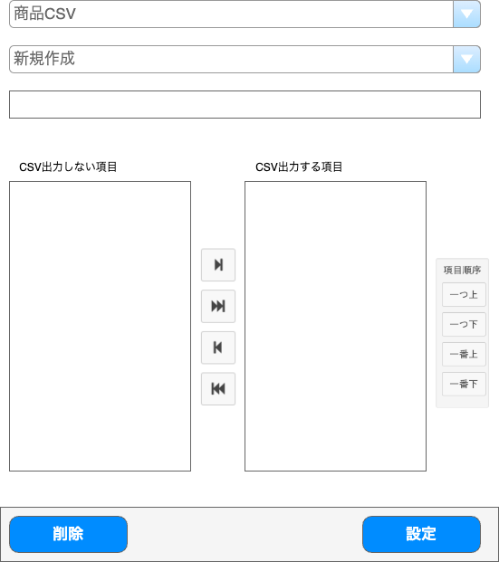

(1-2)

(1-3)

(1-4)
(1-5)

(1-6)
(1-7)

(2-1)
(2-2)

 | カスタマイズ説明
 | 現行機能をベースに下記のカスタマイズを行う
 |  | ・ | 参照、設定、削除で権限管理を分けられるようにそれぞれURLを分ける

 | CSV選択に在庫関連の以下のカスタムCSV出力項目を追加する
 |  | ・ | 在庫CSV, 在庫移動・振替CSV, 在庫分割結合CSV

 | 処理概要
 | 現行のカスタムCSV出力設定をベースにする

 |  | URLの設定
 |  |  | ・ | 参照、設定、削除でそれぞれURLを分ける

 |  |  | (1-1)の選択肢は現行のものに加え、在庫関連のCSVを追加
 |  |  | ・商品CSV 受注CSV 配送CSV 在庫CSV 在庫移動・振替情報 在庫分割結合情報

 | 識別ID |  |  | ラベル |  | 書式・制限 |  | 必須 |  | 最大値 |  | 初期値 |  | 画面部品の説明
 | 入力項目
 | 1-1 |  |  | CSV選択 |  | 単一選択(セレクトボックス) |  | - |  | - |  | 商品CSV |  | 選択肢:商品CSV 受注CSV 配送CSV 在庫CSV 在庫移動・振替CSV 在庫分割結合CSV
 | 1-2 |  |  | 追加されたCSV選択 |  | 単一選択(セレクトボックス) |  | - |  | - |  | 新規作成 |  | 選択肢:新規作成 1-1で選択されたCSVで追加されたもの全て
 | 1-3 |  |  | 名前 |  | 全角・半角 |  | - |  | - |  | - |  | -
 | 1-4 |  |  | CSV出力しない項目 |  | 複数選択 |  | - |  | - |  | - |  | -
 | 1-5 |  |  | CSV出力する項目 |  | 複数選択 |  | - |  | - |  | - |  | -
 | 1-6 |  |  | 項目移動 |  | ボタン |  | - |  | - |  | - |  | -
 | 1-7 |  |  | 順序入替 |  | ボタン |  | - |  | - |  | - |  | -
 | ボタン、リンク
 | 2-1 |  |  | 削除 |  | リンク |  | - |  | - |  | - |  | 1-2が選択されると表示 1-2で選択されたCSVを削除
 | 2-2 |  |  | 設定 |  | ボタン |  | - |  | - |  | - |  | 入力されたフォームの値で編集

店舗登録
ドキュメント名 |  |  |  |  |  |  | 基本情報設定 基本設計 |  |  |  |  | セクション
プロジェクト名 |  |  |  |  |  |  | サイトリニューアル |  |  |  |  | 作成者 |  | 佐藤 |  | 作成日 | 2025-08-29 | 更新者 | 盛田 | 更新日 | 2025-12-26

機能No |  |  | M10-15 |  |  |  | 機能名 |  |  | 店舗登録 |  |  |  |  |  | 概要 | 店舗情報を編集

 | レイアウト図

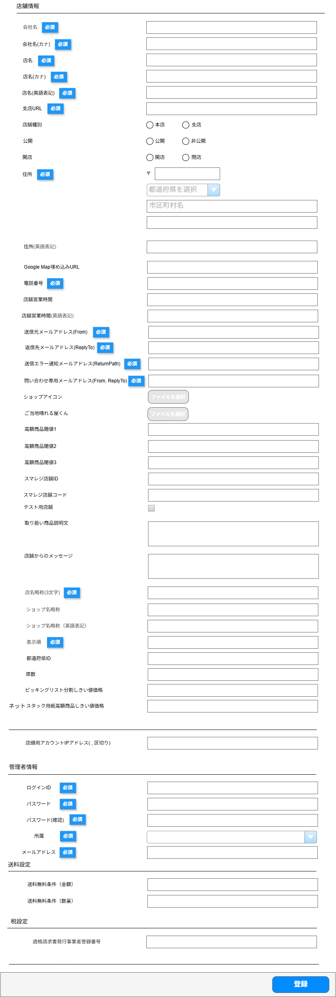

(1-1)

(1-2)

(1-3)

(1-4)

(1-5)

(1-6)

(1-7)

(1-8)

(1-9)

(1-10)

(1-11)

(1-12)
(1-13)

(1-14)

(1-15)

(1-16)

(1-17)

(1-18)

(1-19)

(1-20)

(1-21)

(1-22)

(1-23)
(1-24)

(1-25)

(1-26)

(1-27)

(1-28)

(1-29)

(1-30)

(1-31)

(1-32)

(1-33)

(1-34)

(1-35)

(1-36)

(1-37)

(2-1)

(3-1)

(3-2)

(3-3)

(3-4)

(3-5)

(4-1)

(4-2)

(5-1)

(6-1)

 | カスタマイズ説明
 | EC-CUBEエンタプライズの標準機能をベースに下記のカスタマイズを行う
 |  | ・ | 店舗属性
 |  |  |  | ・ | 本店(2F、3F、B2F)と支店の区別がつくようにする

 |  | ・ | 店舗公開管理について
 |  |  |  | ・ | 店舗管理に公開・非公開フラグを設定できるようにする（フロント用）

 |  | ・ | 店舗閉店管理について
 |  |  |  | ・ | 店舗管理に開店・閉店フラグを設定できるようにする

 |  |  |  | 公開・非公開フラグと開店・閉店フラグの運用
 |  |  |  |  | ・新店舗オープン時に、店舗データ等準備しておくが、フロントには表示しないように制御できるように、
 |  |  |  |  |  | 公開、非公開の制御を行う
 |  |  |  |  | ・店舗が閉店したことも管理するように、閉店フラグ管理も行う

 |  | ・ | はれ２、はれ３について
 |  |  |  | ・ | はれ２、はれ３の管理についてはこの機能では対象外とする

 |  | ・ | 登録項目について
 |  |  |  | 現行の支店サイトの支店管理にある下記項目を追加する
 |  |  |  |  | ・ | 支店URL（現行での項目名はHTMLのclass属性名）
 |  |  |  |  | ・ | ショップカラー、ショップアイコン
 |  |  |  |  | ・ | 高額商品閾値1、2、3
 |  |  |  |  | ・ | スマレジ店舗ID、スマレジ店舗コード
 |  |  |  |  | ・ | 初期在庫作成
 |  |  |  |  | ・ | テスト用店舗
 |  |  |  |  | ・ | 店頭用アカウントIPアドレス
 |  |  |  |  |  | ピッキングリスト分割閾値価格
 |  |  |  |  |  | スタック用紙の高額商品閾値

 | 処理概要
 | EC-CUBEエンタプライズの標準機能をベースに下記のカスタマイズを行う
 |  | 項目の追加
 |  |  | ・ | 識別ID:1-6「支店URL」、識別ID:1-7「店舗属性」、識別ID:1-8「店舗公開管理」、識別ID:1-9「店舗閉店管理」、識別ID:1-12「Google map埋め込みURL」
 |  |  |  | 識別ID:1-20「ショップアイコン」、識別ID:1-21から23「高額商品閾値1から3」、識別ID:1-24「スマレジ店舗ID」、識別ID:1-25「スマレジ店舗コード」
 |  |  |  | 識別ID:1-26「テスト用店舗」、識別ID:1-30「ショップ名略称」、識別ID:1-31「ショップ名略称（英語表記）」、識別ID:1-32「表示順」
 |  |  |  | 識別ID:1-33「都道府県ID」、識別ID:1-34「席数」、識別ID:1-35「ピッキングリスト分割しきい値価格」、識別ID:1-36「スタック用紙高額商品しきい値価格」

 |  | 項目の削除
 |  |  | ・ | 識別ID: 1-26「テスト用店舗」を削除（店舗閉店管理を閉店にすることで表示や集計の対象外とするため不要となる）

 |  | 権限について
 |  |  | ・ | 編集権限を保持しているメンバーのみ登録、編集が可能
 |  |  | ・ | 編集権限を保持していないメンバーは登録ボタンを押すことが不可能

 |  | 入力制限について
 |  |  | ・ | それぞれのシステムの標準に準拠する

 |  | 登録時の処理について
 |  |  | ・ | 追加された項目で、支店の項目は登録処理を支店と同じ処理にする
 |  |  | ・ | 登録完了時、初期在庫を作成する

 |  | 店舗属性による設定マトリクス

 |  | 店舗タイプ |  |  |  | 店舗属性 |  | 店舗公開管理
 |  | TC東京 |  |  |  | 本店 |  | 公開
 |  | 本店3F |  |  |  | 本店 |  | 非公開
 |  | B2F |  |  |  | 本店 |  | 非公開
 |  | NIAビル |  |  |  | 本店 |  | 非公開
 |  | 支店全店 |  |  |  | 支店 |  | 公開
 |  | 成田倉庫 |  |  |  | 支店 |  | 非公開
 |  | ブース出店 |  |  |  | 支店 |  | 非公開

 | 識別ID |  |  | ラベル |  |  |  |  | 書式・制限 |  | 必須 |  | 最大値 |  | 初期値 |  | 画面部品の説明
 | 店舗情報
 | 1-1 |  |  | 会社名 |  |  |  |  | 全角・半角 |  | ○ |  | 255文字 |  | - |  | 現行支店システムに準拠
 | 1-2 |  |  | 会社名(カナ) |  |  |  |  | カタカナ |  | ○ |  | 255文字 |  | - |  | 現行支店システムに準拠
 | 1-3 |  |  | 店名 |  |  |  |  | 全角・半角 |  | ○ |  | 255文字 |  | - |  | 現行支店システムに準拠
 | 1-4 |  |  | 店名(カナ) |  |  |  |  | カタカナ |  | ○ |  | 255文字 |  | - |  | 現行支店システムに準拠
 | 1-5 |  |  | 店名(英語表記) |  |  |  |  | 半角英字、スペース |  | ○ |  | 255文字 |  | - |  | 現行支店システムに準拠
 | 1-6 |  |  | 支店URL |  |  |  |  | 半角英数、スペース |  | ○ |  | 255文字 |  | - |  | 現行支店システムのHTMLのclass属性名に準拠
 | 1-7 |  |  | 店舗種別 |  |  |  |  | ラジオボタン |  | - |  | - |  | 支店 |  | 選択肢:支店 本店
 | 1-8 |  |  | 公開 |  |  |  |  | ラジオボタン |  | - |  | - |  | 非公開 |  | 選択肢:非公開 公開 非公開は、開店前の店舗や在庫管理用の店舗として使用
 | 1-9 |  |  | 開店 |  |  |  |  | ラジオボタン |  | - |  | - |  | 閉店 |  | 選択肢:閉店 開店 閉店フラグは論理削除の扱い
 | 1-10 |  |  | 住所 |  |  |  |  | 全角・半角 |  | ○ |  | 32文字 |  | - |  | 現行支店システムに準拠
 | 1-11 |  |  | 住所(英語表記) |  |  |  |  | 半角英数、スペース |  | - |  | 512文字 |  | - |  | 現行支店システムに準拠
 | 1-12 |  |  | Google map埋め込みURL |  |  |  |  | 全角・半角 |  | - |  | 255文字 |  | - |  | -
 | 1-13 |  |  | 電話番号 |  |  |  |  | 半角数字 |  | ○ |  | 14文字 |  | - |  | 現行支店システムに準拠
 | 1-14 |  |  | 店舗営業時間 |  |  |  |  | 全角・半角 |  | - |  | 255文字 |  | - |  | 現行支店システムに準拠
 | 1-15 |  |  | 店舗営業時間(英語表記) |  |  |  |  | 全角・半角 |  | - |  | 255文字 |  | - |  | EC-CUBEエンタプライズの標準に準拠
 | 1-16 |  |  | 送信元メールアドレス |  |  |  |  | Eメール形式で許容された文字 |  | ○ |  | 92文字 |  | - |  | 現行支店システムに準拠
 | 1-17 |  |  | 返信先メールアドレス |  |  |  |  | Eメール形式で許容された文字 |  | ○ |  | 92文字 |  | - |  | 現行支店システムに準拠
 | 1-18 |  |  | 送信エラー通知メールアドレス |  |  |  |  | Eメール形式で許容された文字 |  | ○ |  | 92文字 |  | - |  | 現行支店システムに準拠
 | 1-19 |  |  | 問い合わせ専用メールアドレス |  |  |  |  | Eメール形式で許容された文字 |  | ○ |  | 92文字 |  | - |  | 現行支店システムに準拠
 | 1-20 |  |  | ショップアイコン |  |  |  |  | ボタン |  | - |  | - |  | - |  | ボタンを押して画像を選択
 | 1-21 |  |  | ご当地晴れる屋くん |  |  |  |  | ボタン |  | - |  | - |  | - |  | ボタンを押して画像を選択
 | 1-22 |  |  | 高額商品閾値1 |  |  |  |  | 数値（整数） |  | - |  | 2147483647 |  | - |  | 現行支店システムに準拠
 | 1-23 |  |  | 高額商品閾値2 |  |  |  |  | 数値（整数） |  | - |  | 2147483647 |  | - |  | 現行支店システムに準拠
 | 1-24 |  |  | 高額商品閾値3 |  |  |  |  | 数値（整数） |  | - |  | 2147483647 |  | - |  | 現行支店システムに準拠
 | 1-25 |  |  | スマレジ店舗ID |  |  |  |  | 半角数字 |  | - |  | 10文字 |  | - |  | 現行支店システムに準拠
 | 1-26 |  |  | スマレジ店舗コード |  |  |  |  | 半角英数 |  | - |  | 10文字 |  | - |  | 現行支店システムに準拠
 | 1-27 |  |  | テスト用店舗 |  |  |  |  | 単一選択(チェックボックス) |  | - |  | - |  | - |  | 店舗閉店管理を閉店にすることで表示や集計の対象外とするため不要となる
 | 1-28 |  |  | 取り扱い商品説明文 |  |  |  |  | 全角・半角 |  | - |  | 4000文字 |  | - |  | EC-CUBEエンタプライズの標準に準拠
 | 1-29 |  |  | 店舗からのメッセージ |  |  |  |  | 全角・半角 |  | - |  | 4000文字 |  | - |  | EC-CUBEエンタプライズの標準に準拠
 | 1-30 |  |  | 店名略称（3文字） |  |  |  |  | 全角・半角 |  | 〇 |  | 3文字 |  | - |  | 現行システムに準拠
 | 1-31 |  |  | ショップ名略称 |  |  |  |  | 全角・半角 |  | 〇 |  | 32文字 |  | - |  | 現行システムに準拠
 | 1-32 |  |  | ショップ名略称（英語表記） |  |  |  |  | 半角英数、スペース |  | - |  | 32文字 |  | - |  | 現行システムに準拠
 | 1-33 |  |  | 表示順 |  |  |  |  | 半角数字 |  | 〇 |  | 5文字 |  | - |  | 現行システムに準拠
 | 1-34 |  |  | 都道府県ID |  |  |  |  | 全角・半角 |  | - |  | - |  | - |  | 識別ID:1-10「住所」の都道府県選択時に自動入力
 | 1-35 |  |  | 席数 |  |  |  |  | 全角・半角 |  | - |  | - |  | - |  | 現行システムに準拠
 | 1-36 |  |  | ピッキングリスト分割しきい値価格 |  |  |  |  | 数値（整数） |  | - |  | 2147483647 |  | - |  | 現行システムに準拠
 | 1-37 |  |  | スタック用紙高額商品しきい値価格 |  |  |  |  | 数値（整数） |  | - |  | 2147483647 |  | - |  | 現行システムに準拠
 | ネットワーク設定
 | 2-1 |  |  | 店頭用アカウントIPアドレス |  |  |  |  | IPアドレスで許容された文字とカンマ |  | - |  | 300文字 |  | - |  | 現行支店システムに準拠
 | 管理者情報
 | 3-1 |  |  | ログインID |  |  |  |  | 全角・半角 |  | ○ |  | - |  | - |  | EC-CUBEエンタプライズの標準に準拠 存在するメンバーの情報を入力 システム管理者を設定
 | 3-2 |  |  | パスワード |  |  |  |  | パスワード |  | ○ |  | - |  | - |  | EC-CUBEエンタプライズの標準に準拠 存在するメンバーの情報を入力 システム管理者を設定
 | 3-3 |  |  | パスワード（確認） |  |  |  |  | パスワード |  | ○ |  | - |  | - |  | EC-CUBEエンタプライズの標準に準拠 存在するメンバーの情報を入力 システム管理者を設定
 | 3-4 |  |  | 所属 |  |  |  |  | セレクト |  | ○ |  | - |  | - |  | EC-CUBEエンタプライズの標準に準拠 存在するメンバーの情報を入力 システム管理者を設定 所属マスターから取得
 | 3-5 |  |  | メールアドレス |  |  |  |  | Eメール形式で許容された文字 |  | ○ |  | - |  | - |  | EC-CUBEエンタプライズの標準に準拠 存在するメンバーの情報を入力 システム管理者を設定
 | 税設定
 | 4-1 |  |  | 送料無料条件（金額） |  |  |  |  | 全角・半角 |  | - |  | - |  | - |  | EC-CUBEエンタプライズの標準に準拠
 | 4-2 |  |  | 送料無料条件（数量） |  |  |  |  | 全角・半角 |  | - |  | - |  | - |  | EC-CUBEエンタプライズの標準に準拠
 | 税設定
 | 5-1 |  |  | 適格請求書発行事業者登録番号 |  |  |  |  | 全角・半角 |  | - |  | - |  | - |  | EC-CUBEエンタプライズの標準に準拠
 | ボタン、リンク
 | 6-1 |  |  | 登録 |  |  |  |  | ボタン |  | - |  | - |  | - |  | 入力されたフォームの値で編集

追加システム設定
ドキュメント名 |  |  |  |  | 基本情報設定 基本設計 |  |  |  | セクション
プロジェクト名 |  |  |  |  | サイトリニューアル |  |  |  | 作成者 |  | 佐藤 |  | 作成日 | 2025-08-29 | 更新者 | 堀部 | 更新日 | 2025-10-29

機能No |  |  | M10-16 |  | 機能名 |  | 追加システム設定 |  |  |  |  |  | 概要 | 追加のシステム設定を編集

 | レイアウト図

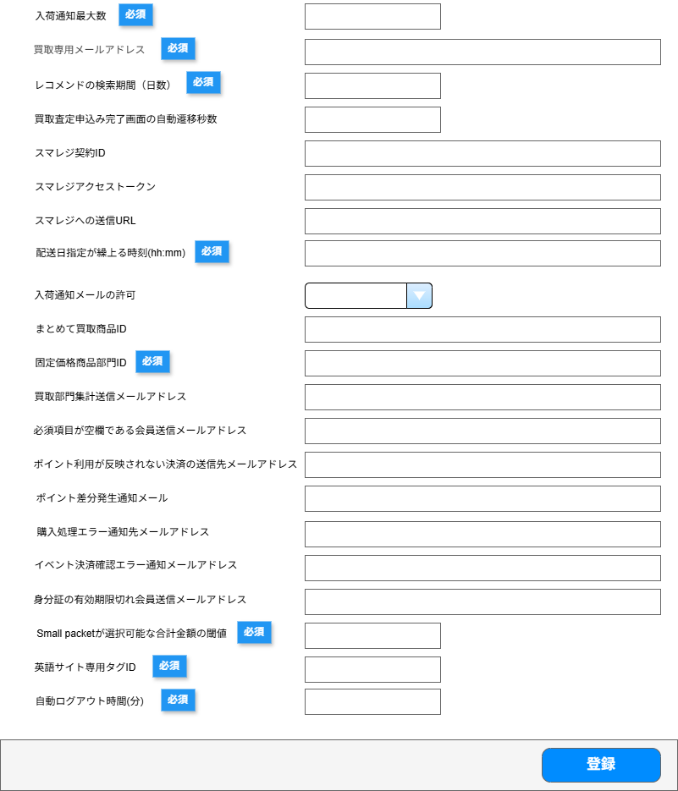
(1)

(2)

(3)

(4)

(5)

(6)

(7)

(8)

(9)

(10)

(11)

(12)

(13)

(14)

(15)

(16)

(17)

(18)

(19)

(20)
(18と19の間に追加) 査定払出し連絡用経理部門メールアドレス

(21)

(22)

 | カスタマイズ説明
 | 現行機能をベースに下記の要件を定義
 |  | ・ | 下記の項目は、エンタープライズの店舗登録にて設定のため削除
 |  |  | ・ | 店頭用アカウントIPアドレス( , 区切り)
 |  |  | ・ | スマレジ店舗ID
 |  |  | ・ | スマレジ部門ID
 |  |  | ・ | 注文詳細商品一覧分割しきい値価格(1)
 |  |  | ・ | 注文詳細商品一覧分割しきい値価格(2)
 |  |  | ・ | スタック用紙高額商品判定価格
 |  |  | ・ | スタック用紙高額商品しきい値価格
 |  | ・ | 下記の項目は不要なため削除
 |  |  | ・ | レシートプリンタIPアドレス（現行システムで未使用のため）
 |  |  | ・ | 支店システム連携エラー通知先メールアドレス（支店連携が廃止となるため）

 | 処理概要
 | 現行の追加システム設定をベースにする
 |  | 項目の削除
 |  |  | ・ | 店頭用アカウントIPアドレス( , 区切り)
 |  |  | ・ | スマレジ店舗ID
 |  |  | ・ | スマレジ部門ID
 |  |  | ・ | レシートプリンタIPアドレス（現行システムで未使用のため）
 |  |  | ・ | 支店システム連携エラー通知先メールアドレス（支店連携が廃止となるため）

 |  | 項目の追加
 |  |  | ・ | 自動ログアウト時間を追加する

 | 識別ID |  |  | ラベル |  | 書式・制限 |  | 必須 |  | 最大値 |  | 初期値 |  | 画面部品の説明
 | 入力項目
 | 1 |  |  | 入荷通知最大数 |  | 数値（整数）, 0以上 |  | ○ |  | 変更なし |  | 5 |  | 入荷通知数の最大数 |  |  |  |  | 2025/12/08 田所
 | 2 |  |  | 買取専用メールアドレス |  | Eメール形式で許容された文字 |  | ○ |  | 255文字 |  | testbuying@hareruyamtg.com |  | - |  |  |  |  | 2025/12/08 田所
 | 3 |  |  | レコメンドの検索期間（日数） |  | 数値（整数）, 0以上 |  | ○ |  | 変更なし |  | 7 |  | レコメンド取得時の条件で使用 |  |  |  |  | 2025/12/08 田所
 | 4 |  |  | 買取査定申込み完了画面の自動遷移秒数 |  | 数値（整数）, 0以上 |  | - |  | 変更なし |  | 15 |  | 完了画面の自動遷移秒数 |  |  |  |  | 2025/12/08 田所
 | 5 |  |  | スマレジ契約ID |  | 半角英数、スペース |  | - |  | 変更なし |  | - |  | スマレジAPIで使用 |  |  |  |  | 2025/12/08 田所
 | 6 |  |  | スマレジアクセストークン |  | 半角英数、スペース |  | - |  | 変更なし |  | - |  | スマレジAPIで使用 |  |  |  |  | 2025/12/08 田所
 | 7 |  |  | スマレジへの送信URL |  | http/https/ftp形式 |  | - |  | 変更なし |  | - |  | スマレジAPIで使用 |  |  |  |  | 2025/12/08 田所
 | 8 |  |  | 配送日指定が繰上る時刻(hh:mm) |  | hh:mm形式（00:00～23:59） |  | ○ |  | 変更なし |  | - |  | - |  |  |  |  | 2025/12/08 田所
 | 9 |  |  | 入荷通知メールの許可 |  | 全角・半角 |  | - |  | 変更なし |  | - |  | - |  |  |  |  | 2025/12/08 田所
 | 10 |  |  | まとめて買取商品ID |  | 数値（整数）, 0以上 |  | - |  | 変更なし |  | - |  | まとめて買取の商品IDの取得時に使用 |  |  |  |  | 2025/12/08 田所
 | 11 |  |  | 固定価格商品部門ID |  | 数値（整数）, 1以上 |  | ○ |  | 変更なし |  | - |  | 店舗x部門単位の買取集計データを取得時に使用 |  |  |  |  | 2025/12/08 田所
 | 12 |  |  | 買取部門集計送信メールアドレス |  | Eメール形式で許容された文字 |  | - |  | 255文字 |  | - |  | - |  |  |  |  | 2025/12/08 田所
 | 13 |  |  | 必須項目が空欄である会員送信メールアドレス |  | Eメール形式で許容された文字 |  | - |  | 255文字 |  | - |  | - |  |  |  |  | 2025/12/08 田所
 | 14 |  |  | ポイント利用が反映されない決済の送信先メールアドレス |  | Eメール形式で許容された文字 |  | - |  | 255文字 |  | - |  | - |  |  |  |  | 2025/12/08 田所
 | 15 |  |  | ポイント差分発生通知メールアドレス |  | Eメール形式で許容された文字 |  | - |  | 255文字 |  | - |  | - |  |  |  |  | 2025/12/08 田所
 | 16 |  |  | 購入処理エラー通知先メールアドレス |  | Eメール形式で許容された文字 |  | - |  | 255文字 |  | - |  | - |  |  |  |  | 2025/12/08 田所
 | 17 |  |  | イベント決済確認エラー通知メールアドレス |  | Eメール形式で許容された文字 |  | - |  | 255文字 |  | - |  | - |  |  |  |  | 2025/12/08 田所
 | 18 |  |  | 身分証の有効期限切れ会員送信メールアドレス |  | Eメール形式で許容された文字 |  | - |  | 255文字 |  | - |  | - |  |  |  |  | 2025/12/08 田所
 |  |  |  | 査定払出し連絡用経理部門メールアドレス |  | Eメール形式で許容された文字 |  | - |  | 255文字 |  | - |  | - |  |  |  |  | 2026/01/27 井澤
 | 19 |  |  | Small packetが選択可能な合計金額の閾値 |  | 数値（整数）, 0以上 |  | ○ |  | 変更なし |  | - |  | 注文内容に対して適正な配送方法を取得時に使用 |  |  |  |  | 2025/12/08 田所
 | 20 |  |  | 英語サイト専用タグID |  | 数値（整数）, 0以上 |  | ○ |  | 変更なし |  | - |  | - |  |  |  |  | 2025/12/08 田所
 | 21 |  |  | 管理画面自動ログアウト時間（分） |  | 数値（整数）, 0以上 |  | ○ |  | 255文字 |  | 10 |  | 自動ログアウトの時間を入力 例:1を入力された場合、1分 |  |  |  |  | 2025/12/08 田所
 | 22 |  |  | 登録 |  | ボタン |  | - |  | - |  | - |  | 入力されたフォームの値で登録

